Worksheet
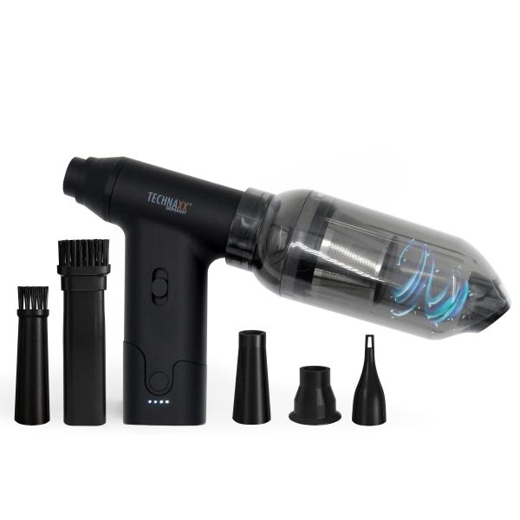
Technaxx Akku Staubgebläse mit Saugfunktion 160W TX-293

Artikelnummer | 5168 |  | VE | 20
EAN | 4260358126647 |  | Stück pro Palette | 600
Zollnummer | 85081100 |  | Lagen Pro Palette | 5

Abmessungen - Artikel
Länge(cm) | Breite(cm) | Höhe(cm) | Gewicht(g)
10.6 | 13.8 | 3.6 | 220

Abmessungen - Artikelverpackung
Länge(cm) | Breite(cm) | Höhe(cm) | Leergewicht(g) | Gewicht(g) Artikel+Verpackung
13.2 | 6.5 | 18.8 | 0 | 350

Abmessungen - VE Karton (Masterkarton)
Länge(cm) | Breite(cm) | Höhe(cm) | Gewicht(g)
37.1 | 34 | 29.3 | 10800

Verpackung - Bestandteile
Rest Zubehör (g) | Papier/Pappe (g) | Styropor (g) | Kunstst. Hohlkörper(g) | Kunstst. Folien(g) | Materialverbunde (g)
0 | 102 | 0 | 20 | 2 | 0

Batterie- / Akkuinformationen
Batterie-benötigt | Batterie enthalten | Batterie-Typ | Batterie-System(Art)
Ja | Ja | Akku | Li-Ion - Lithium-Ionen-Akku
Anzahl(stk.) | Gewicht/Stk.(g) | Energiedichte(WH/Kg) | Leistung(WH)
2 | 43 | 432.24 | 18.5

Lithium Baterie
Energiegehalt | Gewicht (Kg)
2.5 | 86

Weiterführende Informationen
Technaxx Reseller Portal

